NNRR_Diagnoser
Felt i diagnosevelger: | Beskrivelse:
Smertelokalisasjon | Område/tilstand
Diagnose | ICD10-kode
Diagnosenavn | Navn på diagnose. f.eks. Skoliose
Søk | Søk på kode eller navn

Kodematrise for diagnosevelger: |  | Bilde fra diagnosevelger:
Smertelokalisasjon: | Diagnoser:
0 = Ikke valgt
10 = Nakke - uspesifikk tilstand | M542
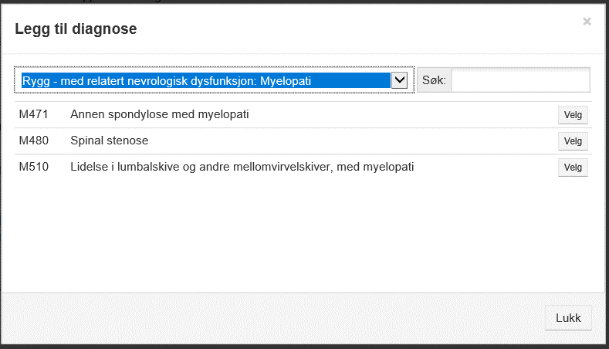
11 = Nakke - med relatert nevrologisk dysfunksjon: Cervical myelopati | M472, M501
12 = Nakke - med relatert nevrologisk dysfunksjon: Cervical radiculopati | M471, M500
13 = Nakke - andre spesifikke tilstander: Neoplasmer | C*
14 = Nakke - andre spesifikke tilstander: Brudd/luksasjoner | S12* og S13*
15 = Nakke - andre spesifikke tilstander: Infeksjoner/revmatologisk sykdom | M45 og M46*
20 = Rygg - uspesifikk tilstand | M545
21 = Rygg - med relatert nevrologisk dysfunksjon: Radiculopati | G834, M431, M472, M511
22 = Rygg - med relatert nevrologisk dysfunksjon: Myelopati | M471, M480, M510
23 = Rygg - andre spesifikke tilstander: Neoplasmer | C*
24 = Rygg - andre spesifikke tilstander: Brudd/luksasjoner | S22*, S23*, S32*, S33*
25 = Rygg - andre spesifikke tilstander: Infeksjoner/revmatologisk sykdom | M45 og M46*
26 = Rygg - andre spesifikke tilstander: Akseavvik | M418, M419
99 = Tilleggsdiagnose | Alle

